城市分布
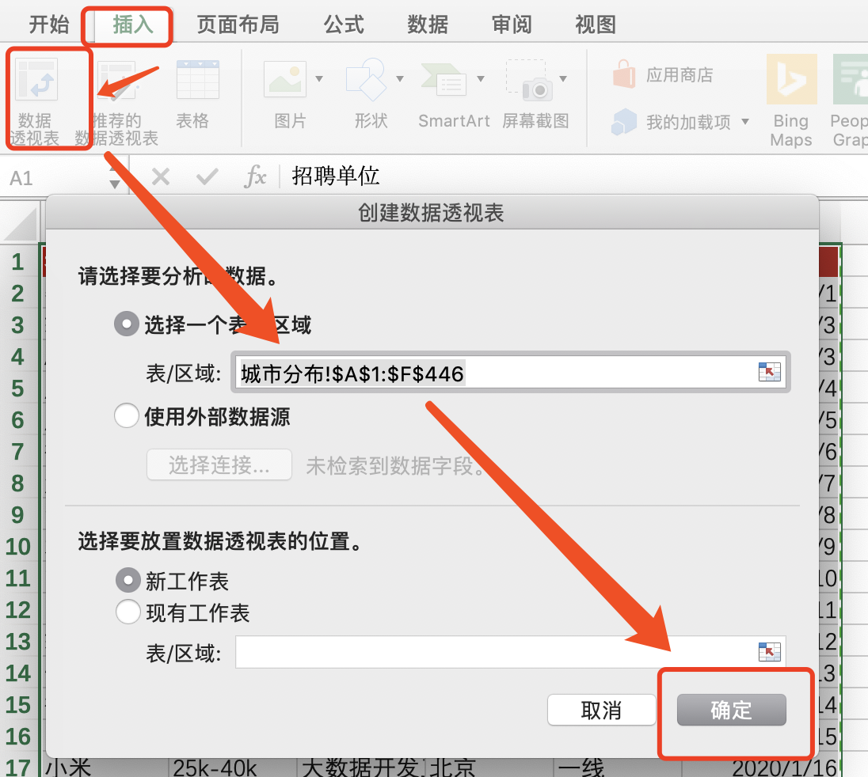
招聘单位 | 薪资区间 | 招聘岗位 | 工作地点 | 城市划分 | 发布时间 | 步骤：图1 > 图2，自己多尝试拖动字段到行、列，观察变化
数数科技 | 10k-20k | 数据分析师 | 上海 | 一线 | 2020-01-01
轻松集团 | 25k-40k | 大数据开发工程师 | 北京 | 一线 | 2020-01-03
AfterShip | 25k-40k | 大数据开发工程师 | 深圳 | 一线 | 2020-01-03
腾讯 | 25k-40k | 大数据开发工程师 | 深圳 | 一线 | 2020-01-04
腾讯 | 15k-30k | 大数据开发工程师 | 深圳 | 一线 | 2020-01-05
微聚未来 | 30k-60k | 大数据开发工程师 | 北京 | 一线 | 2020-01-06
浙江农信 | 15k-25k | 大数据开发工程师 | 杭州 | 一线 | 2020-01-07
华为技术有限公司 | 20k-40k | 大数据开发工程师 | 深圳 | 一线 | 2020-01-08
君海游戏 | 10k-20k | 大数据开发工程师 | 广州 | 一线 | 2020-01-09
吉比特 | 15k-25k | 大数据开发工程师 | 深圳 | 一线 | 2020-01-10
网联 | 25k-40k | 大数据开发工程师 | 北京 | 一线 | 2020-01-11
轻松集团 | 20k-40k | 大数据开发工程师 | 北京 | 一线 | 2020-01-12
快手 | 8k-10k | 大数据开发工程师 | 天津 | 一线 | 2020-01-13
微博 | 20k-40k | 大数据开发工程师 | 北京 | 一线 | 2020-01-14
易流 | 15k-25k | 大数据开发工程师 | 西安 | 一线 | 2020-01-15
小米 | 25k-40k | 大数据开发工程师 | 北京 | 一线 | 2020-01-16
趣头条 | 40k-60k | 大数据开发工程师 | 上海 | 一线 | 2020-01-17
腾讯 | 20k-40k | 大数据开发工程师 | 深圳 | 一线 | 2020-01-18
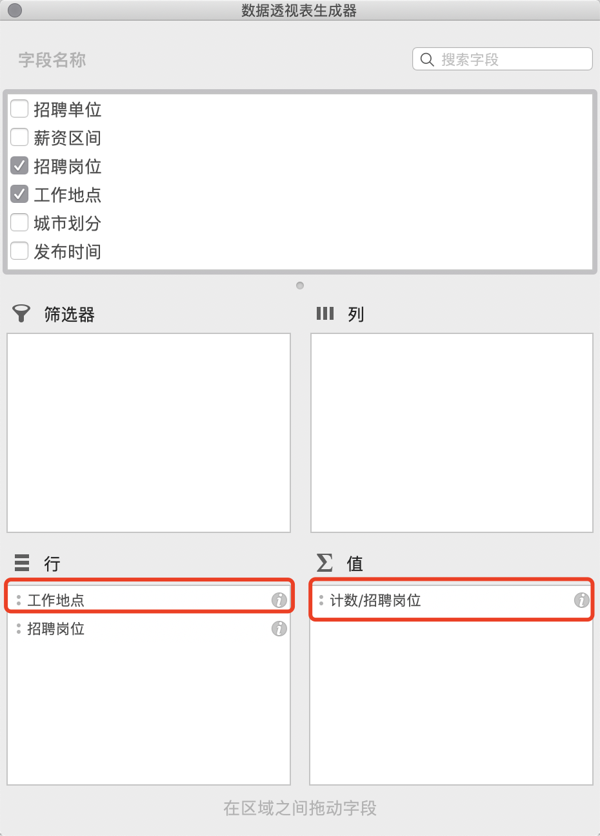
腾讯 | 30k-55k | 大数据开发工程师 | 深圳 | 一线 | 2020-01-19
平安产险 | 15k-30k | 大数据开发工程师 | 深圳 | 一线 | 2020-01-20
海万科技 | 16k-20k | 大数据开发工程师 | 上海 | 一线 | 2020-01-21
甜心互娱 | 10k-15k | 大数据开发工程师 | 郑州 | 一线 | 2020-01-22
CLPS | 13k-25k | 大数据开发工程师 | 上海 | 一线 | 2020-01-23
玩吧 | 15k-25k | 数据分析师 | 北京 | 一线 | 2020-01-24
方纬科技 | 12k-18k | 大数据开发工程师 | 上海 | 一线 | 2020-01-25
CLPS | 22k-30k | 大数据开发工程师 | 上海 | 一线 | 2020-01-26
博悦科创 | 12k-17k | 大数据开发工程师 | 深圳 | 一线 | 2020-01-27
混沌大学 | 20k-40k | 大数据开发工程师 | 北京 | 一线 | 2020-01-28
中电万维 | 7k-14k | 大数据开发工程师 | 成都 | 一线 | 2020-01-29
中寰卫星 | 20k-40k | 大数据开发工程师 | 北京 | 一线 | 2020-01-30
CLPS | 15k-23k | 大数据开发工程师 | 上海 | 一线 | 2020-01-31
博悦科创 | 12k-17k | 大数据开发工程师 | 深圳 | 一线 | 2020-02-01
申朴信息 | 14k-18k | 大数据开发工程师 | 深圳 | 一线 | 2020-02-02
多比特 | 12k-20k | 大数据开发工程师 | 武汉 | 一线 | 2020-02-03
紫川软件 | 13k-20k | 大数据开发工程师 | 深圳 | 一线 | 2020-02-04
趣头条 | 40k-60k | 大数据开发工程师 | 上海 | 一线 | 2020-02-05
CLPS | 20k-40k | 大数据开发工程师 | 上海 | 一线 | 2020-02-06
方纬科技 | 12k-18k | 大数据开发工程师 | 上海 | 一线 | 2020-02-07
方纬科技 | 10k-18k | 大数据开发工程师 | 广州 | 一线 | 2020-02-08
美柚 | 15k-30k | 大数据开发工程师 | 厦门 | 二线 | 2020-02-09
包银消费金融 | 15k-25k | 大数据开发工程师 （数据分... | 北京 | 一线 | 2020-02-10
咪咕 | 15k-20k | 大数据分析开发工程师 | 成都 | 一线 | 2020-02-11
翡翠东方TVBC | 18k-25k | 大数据开发工程师 | 广州 | 一线 | 2020-02-12
广州南天 | 10k-18k | 大数据开发工程师 | 广州 | 一线 | 2020-02-13
TRIWIN GAMES | 18k-25k | 大数据开发工程师 | 深圳 | 一线 | 2020-02-14
CLPS | 15k-23k | 大数据开发工程师 | 上海 | 一线 | 2020-02-15
奥解思 | 10k-20k | 大数据开发工程师 | 上海 | 一线 | 2020-02-16
美柚 | 15k-30k | 大数据开发工程师 | 厦门 | 二线 | 2020-02-17
博悦科创 | 12k-17k | 大数据开发工程师 | 深圳 | 一线 | 2020-02-18
方纬科技 | 10k-18k | 大数据开发工程师 | 广州 | 一线 | 2020-02-19
CLPS | 22k-30k | 大数据开发工程师 | 上海 | 一线 | 2020-02-20
方纬科技 | 12k-18k | 大数据开发工程师 | 上海 | 一线 | 2020-02-21
网联 | 25k-45k | 大数据开发工程师 | 北京 | 一线 | 2020-02-22
博纳德 | 15k-20k | 大数据开发工程师 | 广州 | 一线 | 2020-02-23
SHEIN | 6k-10k | 数据分析师 | 南京 | 一线 | 2020-02-24
小米 | 25k-40k | 大数据开发工程师 | 北京 | 一线 | 2020-02-25
亦策软件 | 14k-25k | 大数据开发工程师 | 广州 | 一线 | 2020-02-26
北路自动化系统 | 15k-25k | 大数据开发工程师 | 南京 | 一线 | 2020-02-27
中寰卫星 | 20k-40k | 大数据开发工程师 | 北京 | 一线 | 2020-02-28
海万科技 | 16k-20k | 大数据开发工程师 | 上海 | 一线 | 2020-02-29
CLPS | 22k-30k | 大数据开发工程师 | 上海 | 一线 | 2020-03-01
奥解思 | 10k-20k | 大数据开发工程师 | 上海 | 一线 | 2020-03-02
美柚 | 15k-30k | 大数据开发工程师 | 厦门 | 二线 | 2020-03-03
博悦科创 | 12k-17k | 大数据开发工程师 | 深圳 | 一线 | 2020-03-04
方纬科技 | 10k-18k | 大数据开发工程师 | 广州 | 一线 | 2020-03-05
方纬科技 | 12k-18k | 大数据开发工程师 | 上海 | 一线 | 2020-03-06
网联 | 25k-45k | 大数据开发工程师 | 北京 | 一线 | 2020-03-07
博纳德 | 15k-20k | 大数据开发工程师 | 广州 | 一线 | 2020-03-08
SHEIN | 6k-10k | 数据分析师 | 南京 | 一线 | 2020-03-09
小米 | 25k-40k | 大数据开发工程师 | 北京 | 一线 | 2020-03-10
亦策软件 | 14k-25k | 大数据开发工程师 | 广州 | 一线 | 2020-03-11
北路自动化系统 | 15k-25k | 大数据开发工程师 | 南京 | 一线 | 2020-03-12
中寰卫星 | 20k-40k | 大数据开发工程师 | 北京 | 一线 | 2020-03-13
海万科技 | 16k-20k | 大数据开发工程师 | 上海 | 一线 | 2020-03-14
趣头条 | 40k-60k | 大数据开发工程师 | 上海 | 一线 | 2020-03-15
CLPS | 22k-30k | 大数据开发工程师 | 上海 | 一线 | 2020-03-16
奥解思 | 10k-20k | 大数据开发工程师 | 上海 | 一线 | 2020-03-17
美柚 | 15k-30k | 大数据开发工程师 | 厦门 | 二线 | 2020-03-18
博悦科创 | 12k-17k | 大数据开发工程师 | 深圳 | 一线 | 2020-03-19
方纬科技 | 10k-18k | 大数据开发工程师 | 广州 | 一线 | 2020-03-20
网联 | 25k-45k | 大数据开发工程师 | 北京 | 一线 | 2020-03-21
方纬科技 | 12k-18k | 大数据开发工程师 | 上海 | 一线 | 2020-03-22
亦策软件 | 14k-25k | 大数据开发工程师 | 广州 | 一线 | 2020-03-23
博纳德 | 15k-20k | 大数据开发工程师 | 广州 | 一线 | 2020-03-24
SHEIN | 6k-10k | 数据分析师 | 南京 | 一线 | 2020-03-25
小米 | 25k-40k | 大数据开发工程师 | 北京 | 一线 | 2020-03-26
亦策软件 | 12k-20k | 大数据开发工程师 | 上海 | 一线 | 2020-03-27
北路自动化系统 | 15k-25k | 大数据开发工程师 | 南京 | 一线 | 2020-03-28
中寰卫星 | 20k-40k | 大数据开发工程师 | 北京 | 一线 | 2020-03-29
海万科技 | 16k-20k | 大数据开发工程师 | 上海 | 一线 | 2020-03-30
音娱时光 | 20k-35k | 大数据开发工程师 | 北京 | 一线 | 2020-03-31
微聚未来 | 20k-40k | 高级数据分析师 | 北京 | 一线 | 2020-03-21
灵图软件 | 25k-35k | 大数据开发工程师 | 北京 | 一线 | 2020-03-22
快手 | 25k-50k | 资深数据分析师 | 北京 | 一线 | 2020-03-23
CLPS | 20k-40k | 大数据开发工程师 | 上海 | 一线 | 2020-03-24
成都九洲 | 14k-17k | 大数据开发工程师 | 成都 | 一线 | 2020-03-25
中电万维 | 7k-14k | 大数据开发工程师 | 成都 | 一线 | 2020-03-28
混沌大学 | 20k-40k | 大数据开发工程师 | 北京 | 一线 | 2020-03-29
汇信科技 | 15k-22k | 大数据开发工程师 | 杭州 | 一线 | 2020-03-30
微博 | 20k-40k | 大数据开发工程师 | 北京 | 一线 | 2020-03-31
览众数据 | 15k-30k | 大数据开发工程师 | 杭州 | 一线 | 2020-03-21
邻汇吧 | 20k-30k | 大数据开发工程师 | 杭州 | 一线 | 2020-03-22
齐治科技 | 12k-22k | 大数据开发工程师 | 杭州 | 一线 | 2020-04-01
易流 | 15k-25k | 大数据开发工程师 | 西安 | 一线 | 2020-04-02
药智网 | 5k-9k | 大数据开发工程师 | 重庆 | 一线 | 2020-04-03
博纳德 | 15k-20k | 大数据开发工程师 | 广州 | 一线 | 2020-04-04
SHEIN | 6k-10k | 数据分析师 | 南京 | 一线 | 2020-04-05
混沌大学 | 20k-40k | 大数据开发工程师 | 北京 | 一线 | 2020-04-06
亦策软件 | 12k-20k | 大数据开发工程师 | 上海 | 一线 | 2020-04-07
北路自动化系统 | 15k-25k | 大数据开发工程师 | 南京 | 一线 | 2020-04-08
灵图软件 | 25k-35k | 大数据开发工程师 | 北京 | 一线 | 2020-04-09
中寰卫星 | 20k-40k | 大数据开发工程师 | 北京 | 一线 | 2020-04-10
音娱时光 | 20k-35k | 大数据开发工程师 | 北京 | 一线 | 2020-04-11
微聚未来 | 20k-40k | 高级数据分析师 | 北京 | 一线 | 2020-04-12
邻汇吧 | 20k-30k | 大数据开发工程师 | 杭州 | 一线 | 2020-04-13
汇信科技 | 15k-22k | 大数据开发工程师 | 杭州 | 一线 | 2020-04-14
CLPS | 20k-40k | 大数据开发工程师 | 上海 | 一线 | 2020-04-15
成都九洲 | 14k-17k | 大数据开发工程师 | 成都 | 一线 | 2020-04-16
中电万维 | 7k-14k | 大数据开发工程师 | 成都 | 一线 | 2020-04-17
览众数据 | 15k-30k | 大数据开发工程师 | 杭州 | 一线 | 2020-04-18
北路自动化系统 | 15k-25k | 大数据开发工程师 | 南京 | 一线 | 2020-04-19
灵图软件 | 25k-35k | 大数据开发工程师 | 北京 | 一线 | 2020-04-20
音娱时光 | 20k-35k | 大数据开发工程师 | 北京 | 一线 | 2020-04-21
微聚未来 | 20k-40k | 高级数据分析师 | 北京 | 一线 | 2020-04-22
邻汇吧 | 20k-30k | 大数据开发工程师 | 杭州 | 一线 | 2020-04-23
汇信科技 | 15k-22k | 大数据开发工程师 | 杭州 | 一线 | 2020-04-24
快手 | 25k-50k | 资深数据分析师 | 北京 | 一线 | 2020-04-25
成都九洲 | 14k-17k | 大数据开发工程师 | 成都 | 一线 | 2020-04-26
中电万维 | 7k-14k | 大数据开发工程师 | 成都 | 一线 | 2020-04-27
览众数据 | 15k-30k | 大数据开发工程师 | 杭州 | 一线 | 2020-04-12
微博 | 20k-40k | 大数据开发工程师 | 北京 | 一线 | 2020-04-13
海万科技 | 14k-18k | 大数据开发工程师 | 上海 | 一线 | 2020-04-14
社员网 | 15k-25k | 大数据开发工程师 | 西安 | 一线 | 2020-04-15
齐治科技 | 12k-22k | 大数据开发工程师 | 杭州 | 一线 | 2020-04-16
易流 | 15k-25k | 大数据开发工程师 | 西安 | 一线 | 2020-04-17
灵图软件 | 25k-35k | 大数据开发工程师 | 北京 | 一线 | 2020-04-18
音娱时光 | 20k-35k | 大数据开发工程师 | 北京 | 一线 | 2020-04-24
汇信科技 | 15k-22k | 大数据开发工程师 | 杭州 | 一线 | 2020-04-25
微聚未来 | 20k-40k | 高级数据分析师 | 北京 | 一线 | 2020-04-26
览众数据 | 15k-30k | 大数据开发工程师 | 杭州 | 一线 | 2020-04-27
成都九洲 | 14k-17k | 大数据开发工程师 | 成都 | 一线 | 2020-04-12
中电万维 | 7k-14k | 大数据开发工程师 | 成都 | 一线 | 2020-04-13
微博 | 20k-40k | 大数据开发工程师 | 北京 | 一线 | 2020-05-01
海万科技 | 14k-18k | 大数据开发工程师 | 上海 | 一线 | 2020-05-02
社员网 | 15k-25k | 大数据开发工程师 | 西安 | 一线 | 2020-05-03
齐治科技 | 12k-22k | 大数据开发工程师 | 杭州 | 一线 | 2020-05-04
易流 | 15k-25k | 大数据开发工程师 | 西安 | 一线 | 2020-05-05
药智网 | 5k-9k | 大数据开发工程师 | 重庆 | 一线 | 2020-05-06
上海意鹰信息技术有限公司 | 11k-16k | 大数据开发工程师 | 上海 | 一线 | 2020-05-07
明略科技集团 | 18k-30k | 大数据开发工程师 | 北京 | 一线 | 2020-05-08
览众数据 | 15k-30k | 大数据开发工程师 | 杭州 | 一线 | 2020-05-09
微博 | 20k-40k | 大数据开发工程师 | 北京 | 一线 | 2020-05-10
成都九洲 | 14k-17k | 大数据开发工程师 | 成都 | 一线 | 2020-05-11
海万科技 | 14k-18k | 大数据开发工程师 | 上海 | 一线 | 2020-05-12
社员网 | 15k-25k | 大数据开发工程师 | 西安 | 一线 | 2020-05-13
齐治科技 | 12k-22k | 大数据开发工程师 | 杭州 | 一线 | 2020-05-14
药智网 | 5k-9k | 大数据开发工程师 | 重庆 | 一线 | 2020-05-15
上海意鹰信息技术有限公司 | 11k-16k | 大数据开发工程师 | 上海 | 一线 | 2020-05-16
明略科技集团 | 18k-30k | 大数据开发工程师 | 北京 | 一线 | 2020-05-17
邦盛科技 | 12k-20k | 大数据开发工程师 | 北京 | 一线 | 2020-05-18
泰隆银行 | 13k-26k | 大数据开发工程师 | 杭州 | 一线 | 2020-05-19
恒天软件 | 8k-15k | 大数据开发工程师 | 合肥 | 二线 | 2020-05-20
摩邑诚 | 10k-20k | 大数据开发工程师 | 北京 | 一线 | 2020-05-21
微微科技有限公司 | 15k-25k | 大数据开发工程师 | 厦门 | 二线 | 2020-05-22
富晋天维 | 18k-22k | 大数据开发工程师 | 深圳 | 一线 | 2020-05-23
明略科技集团 | 18k-30k | 大数据开发工程师 | 北京 | 一线 | 2020-05-24
邦盛科技 | 12k-20k | 大数据开发工程师 | 北京 | 一线 | 2020-05-25
泰隆银行 | 13k-26k | 大数据开发工程师 | 杭州 | 一线 | 2020-05-26
恒天软件 | 8k-15k | 大数据开发工程师 | 合肥 | 二线 | 2020-05-10
微微科技有限公司 | 15k-25k | 大数据开发工程师 | 厦门 | 二线 | 2020-05-11
富晋天维 | 18k-22k | 大数据开发工程师 | 深圳 | 一线 | 2020-05-12
数据翎 | 12k-20k | 大数据开发工程师 | 上海 | 一线 | 2020-05-13
引粒网络 | 20k-40k | 大数据开发工程师 | 上海 | 一线 | 2020-05-14
嘀嗒出行 | 15k-25k | 大数据开发工程师 | 北京 | 一线 | 2020-05-15
海万科技 | 10k-16k | 大数据开发工程师 | 上海 | 一线 | 2020-05-16
海万科技 | 14k-18k | 大数据开发工程师 | 上海 | 一线 | 2020-05-17
Hypers | 10k-20k | 大数据开发工程师 | 上海 | 一线 | 2020-05-18
咪咕 | 15k-20k | 大数据开发工程师 | 成都 | 一线 | 2020-05-19
兔展RABBITPRE | 10k-16k | 大数据开发工程师 | 深圳 | 一线 | 2020-06-01
PerfMa | 20k-40k | 大数据开发工程师 | 杭州 | 一线 | 2020-06-02
引粒网络 | 20k-40k | 大数据开发工程师 | 上海 | 一线 | 2020-06-03
嘀嗒出行 | 15k-25k | 大数据开发工程师 | 北京 | 一线 | 2020-06-04
Hypers | 10k-20k | 大数据开发工程师 | 上海 | 一线 | 2020-06-05
海万科技 | 10k-16k | 大数据开发工程师 | 上海 | 一线 | 2020-06-06
海万科技 | 14k-18k | 大数据开发工程师 | 上海 | 一线 | 2020-06-07
咪咕 | 15k-20k | 大数据开发工程师 | 成都 | 一线 | 2020-06-08
兔展RABBITPRE | 10k-16k | 大数据开发工程师 | 深圳 | 一线 | 2020-06-09
PerfMa | 20k-40k | 大数据开发工程师 | 杭州 | 一线 | 2020-06-10
申朴信息 | 15k-25k | 大数据开发工程师 | 深圳 | 一线 | 2020-06-11
智慧芽 | 15k-25k | 大数据开发工程师 | 苏州 | 一线 | 2020-06-12
莉莉丝游戏 | 12k-24k | 大数据开发工程师 | 上海 | 一线 | 2020-06-13
伽轩 | 18k-25k | 大数据开发工程师 | 深圳 | 一线 | 2020-06-14
数位科技 | 18k-30k | 大数据开发工程师 | 深圳 | 一线 | 2020-06-15
PerfMa | 20k-40k | 大数据开发工程师 | 杭州 | 一线 | 2020-06-16
申朴信息 | 15k-25k | 大数据开发工程师 | 深圳 | 一线 | 2020-06-17
智慧芽 | 15k-25k | 大数据开发工程师 | 苏州 | 一线 | 2020-06-18
莉莉丝游戏 | 12k-24k | 大数据开发工程师 | 上海 | 一线 | 2020-06-19
数位科技 | 18k-30k | 大数据开发工程师 | 深圳 | 一线 | 2020-06-20
热云数据 | 15k-30k | 大数据开发工程师 | 北京 | 一线 | 2020-06-21
爱可生 | 13k-26k | 大数据开发工程师 | 上海 | 一线 | 2020-06-22
宁波中茂网络科技有限公司杭州分公司 | 20k-30k | 大数据开发工程师 | 杭州 | 一线 | 2020-06-23
搜狐集团 | 20k-40k | 大数据开发工程师 | 北京 | 一线 | 2020-06-24
百观Lab | 20k-35k | 大数据开发工程师 | 北京 | 一线 | 2020-06-25
NIO蔚来 | 10k-20k | 大数据开发工程师 | 合肥 | 二线 | 2020-06-26
海万科技 | 12k-20k | 大数据开发工程师 | 上海 | 一线 | 2020-06-27
趣头条 | 30k-60k | 大数据开发工程师 | 北京 | 一线 | 2020-06-28
上海鲲驰贸易发展有限公司 | 20k-30k | 大数据开发工程师 | 上海 | 一线 | 2020-06-29
盛业资本 | 15k-25k | 大数据开发工程师 | 深圳 | 一线 | 2020-06-30
微拍堂 | 20k-40k | 大数据开发工程师 | 杭州 | 一线 | 2020-07-01
明略科技集团 | 20k-30k | 大数据开发工程师 | 北京 | 一线 | 2020-07-02
吉利科技集团 | 15k-30k | 大数据开发工程师 | 杭州 | 一线 | 2020-07-03
大启科技 | 20k-40k | 大数据开发工程师 | 上海 | 一线 | 2020-07-04
网易 | 15k-25k | 大数据开发工程师 | 广州 | 一线 | 2020-07-05
3K游戏 | 20k-30k | 大数据开发工程师 | 广州 | 一线 | 2020-07-06
博维 | 25k-40k | 大数据开发工程师 | 广州 | 一线 | 2020-07-07
泰康保险集团 | 20k-40k | 大数据开发工程师 | 北京 | 一线 | 2020-07-08
企迈云商 | 12k-16k | 大数据开发工程师 | 合肥 | 二线 | 2020-07-09
高奈特 | 20k-25k | 大数据开发工程师 | 广州 | 一线 | 2020-07-10
锐思科集团 | 15k-22k | 大数据开发工程师 | 重庆 | 一线 | 2020-07-11
幸福商城 | 18k-25k | 大数据开发工程师 | 深圳 | 一线 | 2020-07-12
武汉佰钧成技术有限责任公司 | 15k-30k | 大数据开发工程师 | 深圳 | 一线 | 2020-07-13
OPPO | 20k-40k | 数据分析专家 | 深圳 | 一线 | 2020-07-14
安恒信息 | 15k-25k | 大数据开发工程师 | 杭州 | 一线 | 2020-07-15
腾讯 | 30k-60k | 金融大数据高级JAVA开发工程师 | 深圳 | 一线 | 2020-07-16
海万科技 | 10k-16k | 大数据开发工程师 | 上海 | 一线 | 2020-07-17
高奈特 | 20k-25k | 大数据开发工程师 | 广州 | 一线 | 2020-07-18
锐思科集团 | 15k-22k | 大数据开发工程师 | 重庆 | 一线 | 2020-07-19
幸福商城 | 18k-25k | 大数据开发工程师 | 深圳 | 一线 | 2020-07-20
武汉佰钧成技术有限责任公司 | 15k-30k | 大数据开发工程师 | 深圳 | 一线 | 2020-07-21
OPPO | 20k-40k | 数据分析专家 | 深圳 | 一线 | 2020-07-22
安恒信息 | 15k-25k | 大数据开发工程师 | 杭州 | 一线 | 2020-07-23
云途物流 | 11k-18k | 大数据开发工程师 | 深圳 | 一线 | 2020-07-24
苏州精正 | 20k-40k | 大数据开发工程师 | 北京 | 一线 | 2020-07-25
趣头条 | 150k-200k | 数据分析实习生 | 上海 | 一线 | 2020-07-26
博纳德 | 15k-23k | 大数据开发工程师 | 广州 | 一线 | 2020-07-27
上海银科创展投资集团有限公司 | 15k-30k | 大数据开发工程师 | 上海 | 一线 | 2020-07-28
上海银科创展投资集团有限公司 | 15k-30k | 大数据开发工程师 | 上海 | 一线 | 2020-07-29
马上金融 | 15k-30k | 大数据开发工程师 | 北京 | 一线 | 2020-07-30
格蒂电力 | 9k-18k | 大数据开发工程师 | 天津 | 一线 | 2020-07-31
博悦科创 | 12k-17k | 大数据开发工程师 | 深圳 | 一线 | 2020-08-01
方纬科技 | 12k-18k | 大数据开发工程师 | 上海 | 一线 | 2020-08-02
恒大智慧科技有限公司 | 30k-40k | 大数据开发工程师 | 深圳 | 一线 | 2020-08-03
微博 | 20k-40k | 大数据开发工程师 | 北京 | 一线 | 2020-08-04
中寰卫星 | 20k-40k | 大数据开发工程师 | 北京 | 一线 | 2020-08-05
猛犸科技 | 10k-20k | 高级数据分析师 | 上海 | 一线 | 2020-08-06
汇信科技 | 15k-22k | 大数据开发工程师 | 杭州 | 一线 | 2020-08-07
览众数据 | 15k-30k | 大数据开发工程师 | 杭州 | 一线 | 2020-08-08
广发证券 | 25k-35k | 高级数据分析师 | 深圳 | 一线 | 2020-08-09
成都九洲 | 14k-17k | 大数据开发工程师 | 成都 | 一线 | 2020-08-10
中电万维 | 7k-14k | 大数据开发工程师 | 成都 | 一线 | 2020-08-11
爱奇艺 | 24k-45k | 大数据开发工程师 | 北京 | 一线 | 2020-08-12
天下秀 | 15k-20k | 数据分析师 | 北京 | 一线 | 2020-08-13
58到家 | 18k-35k | 高级数据分析师 | 北京 | 一线 | 2020-08-14
单创 | 15k-30k | 资深数据分析师 | 杭州 | 一线 | 2020-08-15
掌门1对1在线教育 | 15k-25k | 数据分析专员 | 上海 | 一线 | 2020-08-16
55海淘 | 15k-30k | 数据分析师 | 上海 | 一线 | 2020-08-17
完美世界 | 10k-15k | 数据分析师 | 北京 | 一线 | 2020-08-18
数位科技 | 18k-35k | 数据分析师 | 深圳 | 一线 | 2020-08-19
叽里呱啦 | 18k-25k | 高级数据分析师 | 上海 | 一线 | 2020-08-20
极光 | 25k-35k | 高级数据分析师 | 深圳 | 一线 | 2020-08-21
无糖信息 | 7k-12k | 数据分析师 | 成都 | 一线 | 2020-08-24
路通网络 | 8k-16k | 数据分析专员 | 深圳 | 一线 | 2020-08-25
58到家 | 10k-20k | 数据分析师 | 长沙 | 一线 | 2020-08-26
掌门1对1在线教育 | 12k-24k | 数据分析师 | 上海 | 一线 | 2020-08-27
掌门1对1在线教育 | 15k-25k | 数据分析师 | 上海 | 一线 | 2020-08-28
TutorABC & vipJr | 10k-20k | 数据分析师 | 上海 | 一线 | 2020-08-29
VIP陪练 | 15k-25k | 数据分析师 | 上海 | 一线 | 2020-08-09
混沌大学 | 15k-30k | 数据分析师 | 北京 | 一线 | 2020-08-10
掌门1对1在线教育 | 15k-25k | 数据分析师 | 上海 | 一线 | 2020-08-11
路通网络 | 8k-16k | 数据分析专员 | 深圳 | 一线 | 2020-08-12
单创 | 15k-30k | 资深数据分析师 | 杭州 | 一线 | 2020-08-13
58到家 | 10k-20k | 数据分析师 | 长沙 | 一线 | 2020-08-14
掌门1对1在线教育 | 12k-24k | 数据分析师 | 上海 | 一线 | 2020-08-15
喜马拉雅 | 12k-18k | 数据分析师 | 北京 | 一线 | 2020-08-16
55海淘 | 15k-30k | 数据分析师 | 上海 | 一线 | 2020-08-17
数位科技 | 18k-35k | 数据分析师 | 深圳 | 一线 | 2020-08-18
智品网络 | 15k-30k | 数据分析师 | 广州 | 一线 | 2020-08-19
汇合 | 8k-16k | 数据分析 | 深圳 | 一线 | 2020-08-20
筷子科技 | 10k-20k | 数据分析师 | 广州 | 一线 | 2020-08-21
无糖信息 | 8k-12k | 高级数据分析师 | 成都 | 一线 | 2020-09-01
无糖信息 | 8k-12k | 高级数据分析师 | 成都 | 一线 | 2020-09-02
瑛麒动漫 | 15k-25k | 数据分析师 | 上海 | 一线 | 2020-09-03
智品网络 | 15k-30k | 数据分析师 | 广州 | 一线 | 2020-09-04
VIP陪练 | 15k-25k | 数据分析师 | 上海 | 一线 | 2020-09-05
动视云科技 | 8k-15k | 数据分析师 | 北京 | 一线 | 2020-09-06
转转 | 25k-35k | 高级数据分析师 | 北京 | 一线 | 2020-09-07
一点资讯 | 20k-35k | 资深数据分析师 | 北京 | 一线 | 2020-09-08
一点资讯 | 18k-35k | 数据分析师 | 北京 | 一线 | 2020-09-09
AKULAKU | 8k-15k | 风控数据分析师(J10532) | 深圳 | 一线 | 2020-09-10
美的IoT | 15k-30k | 大数据开发工程师 | 广州 | 一线 | 2020-09-11
云麦YUNMAI | 8k-15k | 数据分析 | 深圳 | 一线 | 2020-09-12
探探 | 18k-36k | 数据分析师 | 北京 | 一线 | 2020-09-13
无秘 | 20k-40k | 数据分析师 | 深圳 | 一线 | 2020-09-14
微拍堂 | 25k-35k | 数据分析师 | 杭州 | 一线 | 2020-09-15
美篇 | 15k-30k | 高级数据分析师 | 北京 | 一线 | 2020-09-16
筷子科技 | 10k-20k | 数据分析师 | 广州 | 一线 | 2020-09-17
TutorABC & vipJr | 11k-15k | 高级数据分析师 | 上海 | 一线 | 2020-09-18
美的IoT | 15k-30k | 大数据开发工程师 | 广州 | 一线 | 2020-09-19
云麦YUNMAI | 8k-15k | 数据分析 | 深圳 | 一线 | 2020-09-20
nice | 10k-20k | 数据分析师 | 北京 | 一线 | 2020-09-21
掌门1对1在线教育 | 12k-24k | 数据分析师 | 上海 | 一线 | 2020-09-22
美篇 | 15k-30k | 高级数据分析师 | 北京 | 一线 | 2020-09-23
汇合 | 8k-16k | 数据分析 | 深圳 | 一线 | 2020-09-24
字节跳动 | 15k-30k | 资深数据分析师 | 北京 | 一线 | 2020-09-25
巴乐兔 | 12k-24k | 数据分析师 | 上海 | 一线 | 2020-09-26
点点互动 | 25k-35k | 数据分析师 | 北京 | 一线 | 2020-09-15
字节跳动 | 15k-30k | 数据分析师 | 北京 | 一线 | 2020-09-16
携程 | 15k-30k | 数据分析师 | 上海 | 一线 | 2020-09-17
叽里呱啦 | 18k-25k | 高级数据分析师 | 上海 | 一线 | 2020-09-18
上海浩宜信息科技有限公司 | 6k-8k | 数据分析师（文本数据建模） | 上海 | 一线 | 2020-09-19
TutorABC & vipJr | 11k-15k | 高级数据分析师 | 上海 | 一线 | 2020-09-20
AKULAKU | 8k-15k | 风控数据分析师(J10532) | 深圳 | 一线 | 2020-09-21
路通网络 | 8k-16k | 数据分析专员 | 深圳 | 一线 | 2020-09-22
唯品会 | 15k-30k | 高级数据分析师 | 广州 | 一线 | 2020-09-23
喜马拉雅 | 12k-18k | 数据分析师 | 北京 | 一线 | 2020-09-24
微拍堂 | 25k-35k | 数据分析师 | 杭州 | 一线 | 2020-10-01
易居中国 | 20k-25k | 数据分析师 | 上海 | 一线 | 2020-10-08
小鹏汽车 | 7k-10k | 数据分析专员 | 广州 | 一线 | 2020-10-09
微博 | 20k-40k | 大数据开发工程师 | 北京 | 一线 | 2020-10-10
联信科技 | 10k-15k | 数据分析师 | 长沙 | 一线 | 2020-10-11
邻汇吧 | 15k-25k | 数据分析师 | 杭州 | 一线 | 2020-10-12
巴乐兔 | 12k-24k | 数据分析师 | 上海 | 一线 | 2020-10-13
点点互动 | 25k-35k | 数据分析师 | 北京 | 一线 | 2020-10-14
掌门1对1在线教育 | 12k-24k | 数据分析师 | 上海 | 一线 | 2020-10-15
无糖信息 | 7k-12k | 数据分析师 | 成都 | 一线 | 2020-10-16
无糖信息 | 8k-12k | 高级数据分析师 | 成都 | 一线 | 2020-10-17
51社保网 | 15k-24k | 数据分析师 | 北京 | 一线 | 2020-10-18
酷我音乐 | 20k-30k | 数据分析师 | 北京 | 一线 | 2020-10-19
圈外 | 22k-27k | 高级数据分析师 | 上海 | 一线 | 2020-10-20
匡慧体育用品 | 2k-4k | 数据分析实习生 | 上海 | 一线 | 2020-10-21
nice | 10k-20k | 数据分析师 | 北京 | 一线 | 2020-10-22
小鹏汽车 | 7k-10k | 数据分析专员 | 广州 | 一线 | 2020-10-23
联信科技 | 10k-15k | 数据分析师 | 长沙 | 一线 | 2020-10-24
汇合 | 8k-16k | 数据分析 | 深圳 | 一线 | 2020-10-25
巴乐兔 | 12k-24k | 数据分析师 | 上海 | 一线 | 2020-10-26
平安产险 | 15k-30k | 数据建模 | 深圳 | 一线 | 2020-10-27
小红书 | 15k-25k | 数据分析师 | 上海 | 一线 | 2020-10-28
博悦科创 | 12k-17k | 大数据开发工程师 | 深圳 | 一线 | 2020-10-29
字节跳动 | 8k-16k | 高级数据分析师 | 武汉 | 一线 | 2020-10-30
方纬科技 | 12k-18k | 大数据开发工程师 | 上海 | 一线 | 2020-10-31
小红书 | 15k-25k | 数据分析师 | 上海 | 一线 | 2020-11-01
Goat Games | 20k-35k | 高级数据分析师 | 广州 | 一线 | 2020-11-02
寻找母星 | 10k-18k | 数据分析 | 深圳 | 一线 | 2020-11-03
字节跳动 | 8k-16k | 高级数据分析师 | 武汉 | 一线 | 2020-11-04
字节跳动 | 20k-30k | 高级数据分析师 | 北京 | 一线 | 2020-11-05
柏睿数据 | 15k-25k | 数据分析师 | 北京 | 一线 | 2020-11-06
爱奇艺 | 20k-40k | 资深数据分析师 | 北京 | 一线 | 2020-11-07
中寰卫星 | 20k-40k | 大数据开发工程师 | 北京 | 一线 | 2020-11-08
汇信科技 | 15k-22k | 大数据开发工程师 | 杭州 | 一线 | 2020-11-09
微拍堂 | 25k-35k | 数据分析师 | 杭州 | 一线 | 2020-11-10
美篇 | 15k-30k | 高级数据分析师 | 北京 | 一线 | 2020-11-11
喜茶 | 15k-25k | 数据分析师 | 深圳 | 一线 | 2020-11-12
览众数据 | 15k-30k | 大数据开发工程师 | 杭州 | 一线 | 2020-11-13
贵州电商云 | 5k-10k | 数据分析师 | 贵阳 | 二线 | 2020-11-14
卓牛科技 | 10k-20k | 数据分析师 | 广州 | 一线 | 2020-11-15
51社保网 | 15k-24k | 数据分析师 | 北京 | 一线 | 2020-11-16
柏睿数据 | 15k-25k | 数据分析师 | 北京 | 一线 | 2020-11-17
达观数据 | 12k-18k | 数据分析师 | 北京 | 一线 | 2020-11-18
洋钱罐 | 15k-25k | 数据分析师 | 北京 | 一线 | 2020-11-19
nice | 10k-20k | 数据分析师 | 北京 | 一线 | 2020-11-20
微拍堂 | 25k-35k | 数据分析师 | 杭州 | 一线 | 2020-11-21
喜茶 | 15k-25k | 数据分析师 | 深圳 | 一线 | 2020-11-22
AKULAKU | 8k-15k | 风控数据分析师(J10532) | 深圳 | 一线 | 2020-11-23
卓牛科技 | 10k-20k | 数据分析师 | 广州 | 一线 | 2020-11-24
邻汇吧 | 15k-25k | 数据分析师 | 杭州 | 一线 | 2020-11-25
成都九洲 | 14k-17k | 大数据开发工程师 | 成都 | 一线 | 2020-11-26
中电万维 | 7k-14k | 大数据开发工程师 | 成都 | 一线 | 2020-11-27
点点互动 | 25k-35k | 数据分析师 | 北京 | 一线 | 2020-11-28
字节跳动 | 25k-50k | 资深数据分析师 | 北京 | 一线 | 2020-11-29
字节跳动 | 10k-15k | 数据分析师 | 深圳 | 一线 | 2020-11-30
北京链家 | 9k-13k | 数据分析专员 | 北京 | 一线 | 2020-12-01
映客直播 | 15k-20k | 数据分析师 | 广州 | 一线 | 2020-12-02
拼多多 | 20k-35k | 数据分析 | 上海 | 一线 | 2020-12-03
GeexFinance | 10k-20k | 资深数据分析师 | 上海 | 一线 | 2020-12-04
君海游戏 | 15k-25k | 高级数据分析师 | 广州 | 一线 | 2020-12-05
上海唯都 | 8k-10k | 数据分析师 | 北京 | 一线 | 2020-12-06
齐聚科技（原呱呱视频） | 15k-20k | 数据分析师 | 北京 | 一线 | 2020-12-07
米多多游戏 | 10k-20k | 数据分析师 | 广州 | 一线 | 2020-12-08
洋钱罐 | 15k-25k | 数据分析师 | 北京 | 一线 | 2020-12-09
绿湾科技 | 15k-25k | 数据分析师 | 深圳 | 一线 | 2020-12-10
达观数据 | 12k-18k | 数据分析师 | 北京 | 一线 | 2020-12-11
贵州电商云 | 5k-10k | 数据分析师 | 贵阳 | 二线 | 2020-12-12
字节跳动 | 10k-15k | 数据分析师 | 深圳 | 一线 | 2020-12-13
唯品会 | 15k-30k | 高级数据分析师 | 广州 | 一线 | 2020-12-14
橙鹰 | 15k-30k | 资深数据分析师 | 杭州 | 一线 | 2020-12-15
快乐种子 | 8k-16k | 数据分析 | 上海 | 一线 | 2020-12-16
酷我音乐 | 20k-30k | 数据分析师 | 北京 | 一线 | 2020-12-17
米多多游戏 | 10k-20k | 数据分析师 | 广州 | 一线 | 2020-12-18
爱奇艺 | 20k-40k | 资深数据分析师 | 北京 | 一线 | 2020-12-19
绿湾科技 | 15k-25k | 数据分析师 | 深圳 | 一线 | 2020-12-20
橙鹰 | 15k-30k | 资深数据分析师 | 杭州 | 一线 | 2020-12-21
高阳捷迅 | 20k-30k | 高级数据分析师 | 北京 | 一线 | 2020-12-22
新康众 | 20k-35k | 资深数据分析师 | 杭州 | 一线 | 2020-12-23
GeexFinance | 10k-20k | 资深数据分析师 | 上海 | 一线 | 2020-12-24
君海游戏 | 15k-25k | 高级数据分析师 | 广州 | 一线 | 2020-12-25
一览科技 | 20k-40k | 数据分析师 | 北京 | 一线 | 2020-12-26
道道 | 15k-30k | 数据分析师 | 深圳 | 一线 | 2020-12-27
茄子快传 | 25k-50k | 资深数据分析师 | 北京 | 一线 | 2020-12-28
柏睿数据 | 15k-25k | 数据分析师 | 北京 | 一线 | 2020-12-29
PKFARE比客 | 10k-20k | 数据分析师 | 北京 | 一线 | 2020-12-30
快乐种子 | 8k-16k | 数据分析 | 上海 | 一线 | 2020-12-31
茄子快传 | 25k-50k | 资深数据分析师 | 北京 | 一线 | 2021-01-01
PKFARE比客 | 10k-20k | 数据分析师 | 北京 | 一线 | 2021-01-02
Shopee | 18k-28k | 高级数据分析师 | 上海 | 一线 | 2021-01-03
海万科技 | 14k-18k | 数据分析师 | 上海 | 一线 | 2021-01-04
爱美购 | 10k-20k | 数据分析师 | 深圳 | 一线 | 2021-01-05
ENTROBUS | 8k-15k | 数据分析师 | 广州 | 一线 | 2021-01-06
高阳捷迅 | 20k-30k | 高级数据分析师 | 北京 | 一线 | 2021-01-07
广州南天 | 8k-12k | 数据分析师 | 广州 | 一线 | 2021-01-08
GeexFinance | 15k-25k | 数据分析师 | 上海 | 一线 | 2021-01-09
字节跳动 | 8k-12k | 数据分析师 | 成都 | 一线 | 2021-01-10
Know Yourself | 12k-20k | 数据分析 | 上海 | 一线 | 2021-01-11
美篇 | 14k-28k | 数据分析师 | 北京 | 一线 | 2021-01-12
小米 | 15k-30k | 数据分析师 | 北京 | 一线 | 2021-01-13
下厨房 | 8k-15k | 数据分析师 | 北京 | 一线 | 2021-01-14
Goat Games | 20k-35k | 高级数据分析师 | 广州 | 一线 | 2021-01-15
筷子科技 | 10k-20k | 数据分析师 | 广州 | 一线 | 2021-01-16
小鸡叫叫 | 6k-12k | 数据分析师 | 成都 | 一线 | 2021-01-17
nice | 10k-20k | 数据分析师 | 北京 | 一线 | 2021-01-18
51社保网 | 15k-24k | 数据分析师 | 北京 | 一线 | 2021-01-19
微拍堂 | 25k-35k | 数据分析师 | 杭州 | 一线 | 2021-01-20
小鹏汽车 | 7k-10k | 数据分析专员 | 广州 | 一线 | 2021-01-21
卓牛科技 | 10k-20k | 数据分析师 | 广州 | 一线 | 2021-01-22
点点互动 | 25k-35k | 数据分析师 | 北京 | 一线 | 2021-01-23
博乐科技 | 10k-20k | 数据分析 | 北京 | 一线 | 2021-01-24
掌门1对1在线教育 | 15k-25k | 数据分析师 | 上海 | 一线 | 2021-01-25
无糖信息 | 8k-11k | 高级数据分析师 | 成都 | 一线 | 2021-01-26
无糖信息 | 7k-12k | 数据分析师 | 成都 | 一线 | 2021-01-27
字节跳动 | 15k-30k | 资深数据分析师 | 北京 | 一线 | 2021-01-28
字节跳动 | 15k-30k | 资深数据分析师 | 北京 | 一线 | 2021-01-29
橙鹰 | 15k-30k | 资深数据分析师 | 杭州 | 一线 | 2021-01-30
新浪网 | 2k-3k | 数据分析实习生 | 北京 | 一线 | 2021-01-31
映客直播 | 15k-20k | 数据分析师 | 广州 | 一线 | 2021-02-01
上海唯都 | 8k-10k | 数据分析师 | 北京 | 一线 | 2021-02-02
齐聚科技（原呱呱视频） | 15k-20k | 数据分析师 | 北京 | 一线 | 2021-02-03
洋钱罐 | 15k-25k | 数据分析师 | 北京 | 一线 | 2021-02-04
柏睿数据 | 15k-25k | 数据分析师 | 北京 | 一线 | 2021-02-05
茄子快传 | 25k-50k | 资深数据分析师 | 北京 | 一线 | 2021-02-06
米多多游戏 | 10k-20k | 数据分析师 | 广州 | 一线 | 2021-02-07
小米 | 15k-30k | 数据分析师 | 北京 | 一线 | 2021-02-08
贵州电商云 | 5k-10k | 数据分析师 | 贵阳 | 二线 | 2021-02-09
绿湾科技 | 15k-25k | 数据分析师 | 深圳 | 一线 | 2021-02-10
高阳捷迅 | 20k-30k | 高级数据分析师 | 北京 | 一线 | 2021-02-11
广州南天 | 8k-12k | 数据分析师 | 广州 | 一线 | 2021-02-12
君海游戏 | 15k-25k | 高级数据分析师 | 广州 | 一线 | 2021-02-13

年月职位数
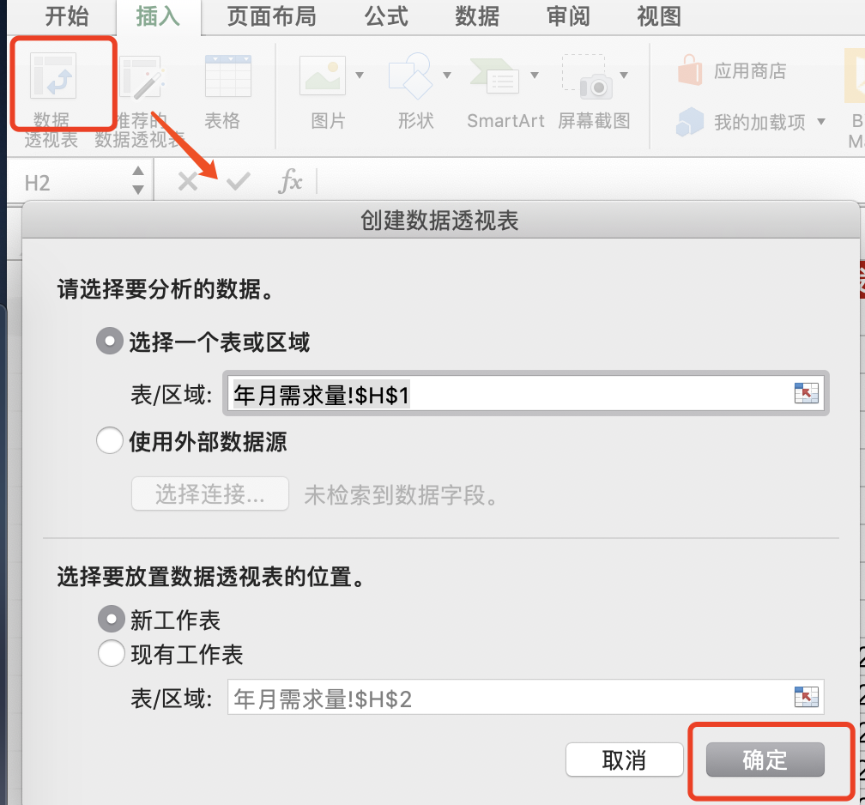
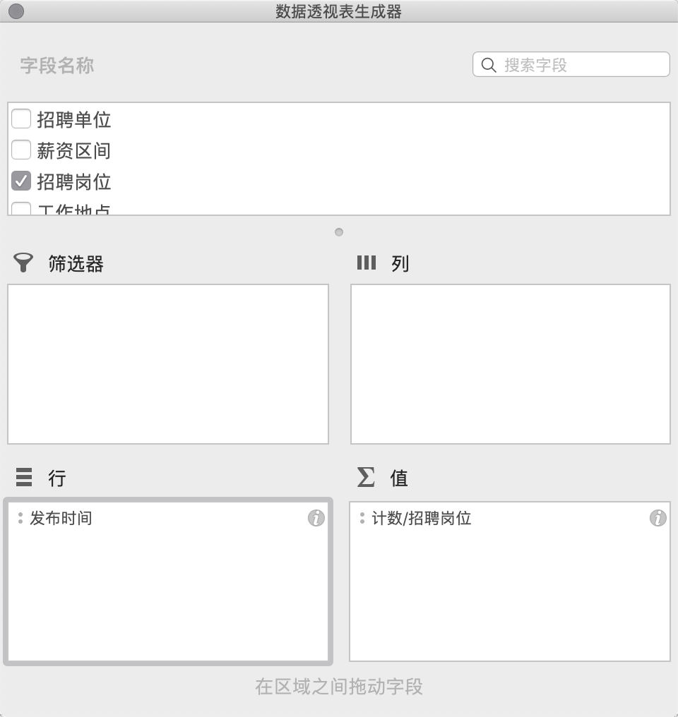
招聘单位 | 薪资区间 | 招聘岗位 | 工作地点 | 城市划分 | 发布时间 | 步骤：插入透视表、定义行列字段 >> 将日期区间改为月
数数科技 | 10k-20k | 数据分析师 | 上海 | 一线 | 2020-01-01
轻松集团 | 25k-40k | 大数据开发工程师 | 北京 | 一线 | 2020-01-03
AfterShip | 25k-40k | 大数据开发工程师 | 深圳 | 一线 | 2020-01-03
腾讯 | 25k-40k | 大数据开发工程师 | 深圳 | 一线 | 2020-01-04
腾讯 | 15k-30k | 大数据开发工程师 | 深圳 | 一线 | 2020-01-05
微聚未来 | 30k-60k | 大数据开发工程师 | 北京 | 一线 | 2020-01-06
浙江农信 | 15k-25k | 大数据开发工程师 | 杭州 | 一线 | 2020-01-07
华为技术有限公司 | 20k-40k | 大数据开发工程师 | 深圳 | 一线 | 2020-01-08
君海游戏 | 10k-20k | 大数据开发工程师 | 广州 | 一线 | 2020-01-09
吉比特 | 15k-25k | 大数据开发工程师 | 深圳 | 一线 | 2020-01-10
网联 | 25k-40k | 大数据开发工程师 | 北京 | 一线 | 2020-01-11
轻松集团 | 20k-40k | 大数据开发工程师 | 北京 | 一线 | 2020-01-12
快手 | 8k-10k | 大数据开发工程师 | 天津 | 一线 | 2020-01-13
微博 | 20k-40k | 大数据开发工程师 | 北京 | 一线 | 2020-01-14
易流 | 15k-25k | 大数据开发工程师 | 西安 | 一线 | 2020-01-15
小米 | 25k-40k | 大数据开发工程师 | 北京 | 一线 | 2020-01-16
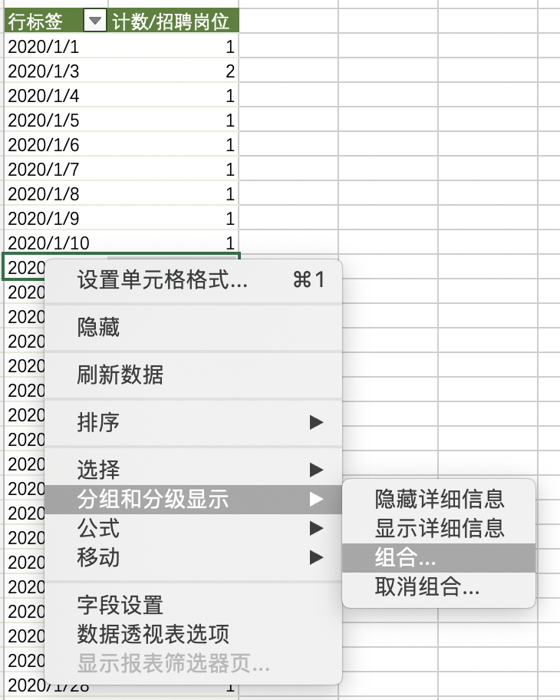
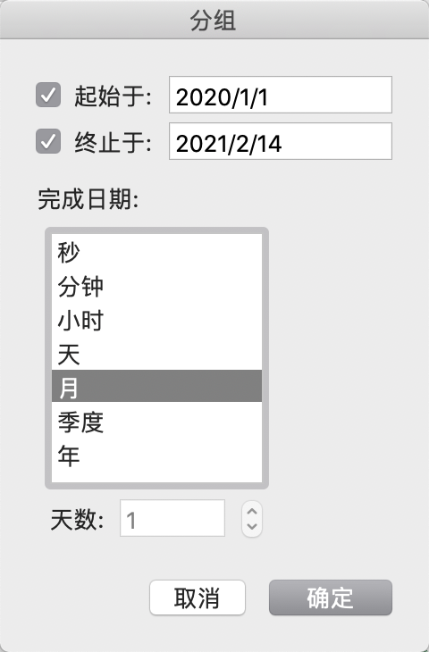
趣头条 | 40k-60k | 大数据开发工程师 | 上海 | 一线 | 2020-01-17
腾讯 | 20k-40k | 大数据开发工程师 | 深圳 | 一线 | 2020-01-18
腾讯 | 30k-55k | 大数据开发工程师 | 深圳 | 一线 | 2020-01-19
平安产险 | 15k-30k | 大数据开发工程师 | 深圳 | 一线 | 2020-01-20
海万科技 | 16k-20k | 大数据开发工程师 | 上海 | 一线 | 2020-01-21
甜心互娱 | 10k-15k | 大数据开发工程师 | 郑州 | 一线 | 2020-01-22
CLPS | 13k-25k | 大数据开发工程师 | 上海 | 一线 | 2020-01-23
玩吧 | 15k-25k | 数据分析师 | 北京 | 一线 | 2020-01-24
方纬科技 | 12k-18k | 大数据开发工程师 | 上海 | 一线 | 2020-01-25
CLPS | 22k-30k | 大数据开发工程师 | 上海 | 一线 | 2020-01-26
博悦科创 | 12k-17k | 大数据开发工程师 | 深圳 | 一线 | 2020-01-27
混沌大学 | 20k-40k | 大数据开发工程师 | 北京 | 一线 | 2020-01-28
中电万维 | 7k-14k | 大数据开发工程师 | 成都 | 一线 | 2020-01-29
中寰卫星 | 20k-40k | 大数据开发工程师 | 北京 | 一线 | 2020-01-30
CLPS | 15k-23k | 大数据开发工程师 | 上海 | 一线 | 2020-01-31
博悦科创 | 12k-17k | 大数据开发工程师 | 深圳 | 一线 | 2020-02-01
申朴信息 | 14k-18k | 大数据开发工程师 | 深圳 | 一线 | 2020-02-02
多比特 | 12k-20k | 大数据开发工程师 | 武汉 | 一线 | 2020-02-03
紫川软件 | 13k-20k | 大数据开发工程师 | 深圳 | 一线 | 2020-02-04
趣头条 | 40k-60k | 大数据开发工程师 | 上海 | 一线 | 2020-02-05
CLPS | 20k-40k | 大数据开发工程师 | 上海 | 一线 | 2020-02-06
方纬科技 | 12k-18k | 大数据开发工程师 | 上海 | 一线 | 2020-02-07
方纬科技 | 10k-18k | 大数据开发工程师 | 广州 | 一线 | 2020-02-08
美柚 | 15k-30k | 大数据开发工程师 | 厦门 | 二线 | 2020-02-09
包银消费金融 | 15k-25k | 大数据开发工程师 （数据分... | 北京 | 一线 | 2020-02-10
咪咕 | 15k-20k | 大数据分析开发工程师 | 成都 | 一线 | 2020-02-11
翡翠东方TVBC | 18k-25k | 大数据开发工程师 | 广州 | 一线 | 2020-02-12
广州南天 | 10k-18k | 大数据开发工程师 | 广州 | 一线 | 2020-02-13
TRIWIN GAMES | 18k-25k | 大数据开发工程师 | 深圳 | 一线 | 2020-02-14
CLPS | 15k-23k | 大数据开发工程师 | 上海 | 一线 | 2020-02-15
奥解思 | 10k-20k | 大数据开发工程师 | 上海 | 一线 | 2020-02-16
美柚 | 15k-30k | 大数据开发工程师 | 厦门 | 二线 | 2020-02-17
博悦科创 | 12k-17k | 大数据开发工程师 | 深圳 | 一线 | 2020-02-18
方纬科技 | 10k-18k | 大数据开发工程师 | 广州 | 一线 | 2020-02-19
CLPS | 22k-30k | 大数据开发工程师 | 上海 | 一线 | 2020-02-20
方纬科技 | 12k-18k | 大数据开发工程师 | 上海 | 一线 | 2020-02-21
网联 | 25k-45k | 大数据开发工程师 | 北京 | 一线 | 2020-02-22
博纳德 | 15k-20k | 大数据开发工程师 | 广州 | 一线 | 2020-02-23
SHEIN | 6k-10k | 数据分析师 | 南京 | 一线 | 2020-02-24
小米 | 25k-40k | 大数据开发工程师 | 北京 | 一线 | 2020-02-25
亦策软件 | 14k-25k | 大数据开发工程师 | 广州 | 一线 | 2020-02-26
北路自动化系统 | 15k-25k | 大数据开发工程师 | 南京 | 一线 | 2020-02-27
中寰卫星 | 20k-40k | 大数据开发工程师 | 北京 | 一线 | 2020-02-28
海万科技 | 16k-20k | 大数据开发工程师 | 上海 | 一线 | 2020-02-29
CLPS | 22k-30k | 大数据开发工程师 | 上海 | 一线 | 2020-03-01
奥解思 | 10k-20k | 大数据开发工程师 | 上海 | 一线 | 2020-03-02
美柚 | 15k-30k | 大数据开发工程师 | 厦门 | 二线 | 2020-03-03
博悦科创 | 12k-17k | 大数据开发工程师 | 深圳 | 一线 | 2020-03-04
方纬科技 | 10k-18k | 大数据开发工程师 | 广州 | 一线 | 2020-03-05
方纬科技 | 12k-18k | 大数据开发工程师 | 上海 | 一线 | 2020-03-06
网联 | 25k-45k | 大数据开发工程师 | 北京 | 一线 | 2020-03-07
博纳德 | 15k-20k | 大数据开发工程师 | 广州 | 一线 | 2020-03-08
SHEIN | 6k-10k | 数据分析师 | 南京 | 一线 | 2020-03-09
小米 | 25k-40k | 大数据开发工程师 | 北京 | 一线 | 2020-03-10
亦策软件 | 14k-25k | 大数据开发工程师 | 广州 | 一线 | 2020-03-11
北路自动化系统 | 15k-25k | 大数据开发工程师 | 南京 | 一线 | 2020-03-12
中寰卫星 | 20k-40k | 大数据开发工程师 | 北京 | 一线 | 2020-03-13
海万科技 | 16k-20k | 大数据开发工程师 | 上海 | 一线 | 2020-03-14
趣头条 | 40k-60k | 大数据开发工程师 | 上海 | 一线 | 2020-03-15
CLPS | 22k-30k | 大数据开发工程师 | 上海 | 一线 | 2020-03-16
奥解思 | 10k-20k | 大数据开发工程师 | 上海 | 一线 | 2020-03-17
美柚 | 15k-30k | 大数据开发工程师 | 厦门 | 二线 | 2020-03-18
博悦科创 | 12k-17k | 大数据开发工程师 | 深圳 | 一线 | 2020-03-19
方纬科技 | 10k-18k | 大数据开发工程师 | 广州 | 一线 | 2020-03-20
网联 | 25k-45k | 大数据开发工程师 | 北京 | 一线 | 2020-03-21
方纬科技 | 12k-18k | 大数据开发工程师 | 上海 | 一线 | 2020-03-22
亦策软件 | 14k-25k | 大数据开发工程师 | 广州 | 一线 | 2020-03-23
博纳德 | 15k-20k | 大数据开发工程师 | 广州 | 一线 | 2020-03-24
SHEIN | 6k-10k | 数据分析师 | 南京 | 一线 | 2020-03-25
小米 | 25k-40k | 大数据开发工程师 | 北京 | 一线 | 2020-03-26
亦策软件 | 12k-20k | 大数据开发工程师 | 上海 | 一线 | 2020-03-27
北路自动化系统 | 15k-25k | 大数据开发工程师 | 南京 | 一线 | 2020-03-28
中寰卫星 | 20k-40k | 大数据开发工程师 | 北京 | 一线 | 2020-03-29
海万科技 | 16k-20k | 大数据开发工程师 | 上海 | 一线 | 2020-03-30
音娱时光 | 20k-35k | 大数据开发工程师 | 北京 | 一线 | 2020-03-31
微聚未来 | 20k-40k | 高级数据分析师 | 北京 | 一线 | 2020-03-21
灵图软件 | 25k-35k | 大数据开发工程师 | 北京 | 一线 | 2020-03-22
快手 | 25k-50k | 资深数据分析师 | 北京 | 一线 | 2020-03-23
CLPS | 20k-40k | 大数据开发工程师 | 上海 | 一线 | 2020-03-24
成都九洲 | 14k-17k | 大数据开发工程师 | 成都 | 一线 | 2020-03-25
中电万维 | 7k-14k | 大数据开发工程师 | 成都 | 一线 | 2020-03-28
混沌大学 | 20k-40k | 大数据开发工程师 | 北京 | 一线 | 2020-03-29
汇信科技 | 15k-22k | 大数据开发工程师 | 杭州 | 一线 | 2020-03-30
微博 | 20k-40k | 大数据开发工程师 | 北京 | 一线 | 2020-03-31
览众数据 | 15k-30k | 大数据开发工程师 | 杭州 | 一线 | 2020-03-21
邻汇吧 | 20k-30k | 大数据开发工程师 | 杭州 | 一线 | 2020-03-22
齐治科技 | 12k-22k | 大数据开发工程师 | 杭州 | 一线 | 2020-04-01
易流 | 15k-25k | 大数据开发工程师 | 西安 | 一线 | 2020-04-02
药智网 | 5k-9k | 大数据开发工程师 | 重庆 | 一线 | 2020-04-03
博纳德 | 15k-20k | 大数据开发工程师 | 广州 | 一线 | 2020-04-04
SHEIN | 6k-10k | 数据分析师 | 南京 | 一线 | 2020-04-05
混沌大学 | 20k-40k | 大数据开发工程师 | 北京 | 一线 | 2020-04-06
亦策软件 | 12k-20k | 大数据开发工程师 | 上海 | 一线 | 2020-04-07
北路自动化系统 | 15k-25k | 大数据开发工程师 | 南京 | 一线 | 2020-04-08
灵图软件 | 25k-35k | 大数据开发工程师 | 北京 | 一线 | 2020-04-09
中寰卫星 | 20k-40k | 大数据开发工程师 | 北京 | 一线 | 2020-04-10
音娱时光 | 20k-35k | 大数据开发工程师 | 北京 | 一线 | 2020-04-11
微聚未来 | 20k-40k | 高级数据分析师 | 北京 | 一线 | 2020-04-12
邻汇吧 | 20k-30k | 大数据开发工程师 | 杭州 | 一线 | 2020-04-13
汇信科技 | 15k-22k | 大数据开发工程师 | 杭州 | 一线 | 2020-04-14
CLPS | 20k-40k | 大数据开发工程师 | 上海 | 一线 | 2020-04-15
成都九洲 | 14k-17k | 大数据开发工程师 | 成都 | 一线 | 2020-04-16
中电万维 | 7k-14k | 大数据开发工程师 | 成都 | 一线 | 2020-04-17
览众数据 | 15k-30k | 大数据开发工程师 | 杭州 | 一线 | 2020-04-18
北路自动化系统 | 15k-25k | 大数据开发工程师 | 南京 | 一线 | 2020-04-19
灵图软件 | 25k-35k | 大数据开发工程师 | 北京 | 一线 | 2020-04-20
音娱时光 | 20k-35k | 大数据开发工程师 | 北京 | 一线 | 2020-04-21
微聚未来 | 20k-40k | 高级数据分析师 | 北京 | 一线 | 2020-04-22
邻汇吧 | 20k-30k | 大数据开发工程师 | 杭州 | 一线 | 2020-04-23
汇信科技 | 15k-22k | 大数据开发工程师 | 杭州 | 一线 | 2020-04-24
快手 | 25k-50k | 资深数据分析师 | 北京 | 一线 | 2020-04-25
成都九洲 | 14k-17k | 大数据开发工程师 | 成都 | 一线 | 2020-04-26
中电万维 | 7k-14k | 大数据开发工程师 | 成都 | 一线 | 2020-04-27
览众数据 | 15k-30k | 大数据开发工程师 | 杭州 | 一线 | 2020-04-12
微博 | 20k-40k | 大数据开发工程师 | 北京 | 一线 | 2020-04-13
海万科技 | 14k-18k | 大数据开发工程师 | 上海 | 一线 | 2020-04-14
社员网 | 15k-25k | 大数据开发工程师 | 西安 | 一线 | 2020-04-15
齐治科技 | 12k-22k | 大数据开发工程师 | 杭州 | 一线 | 2020-04-16
易流 | 15k-25k | 大数据开发工程师 | 西安 | 一线 | 2020-04-17
灵图软件 | 25k-35k | 大数据开发工程师 | 北京 | 一线 | 2020-04-18
音娱时光 | 20k-35k | 大数据开发工程师 | 北京 | 一线 | 2020-04-24
汇信科技 | 15k-22k | 大数据开发工程师 | 杭州 | 一线 | 2020-04-25
微聚未来 | 20k-40k | 高级数据分析师 | 北京 | 一线 | 2020-04-26
览众数据 | 15k-30k | 大数据开发工程师 | 杭州 | 一线 | 2020-04-27
成都九洲 | 14k-17k | 大数据开发工程师 | 成都 | 一线 | 2020-04-12
中电万维 | 7k-14k | 大数据开发工程师 | 成都 | 一线 | 2020-04-13
微博 | 20k-40k | 大数据开发工程师 | 北京 | 一线 | 2020-05-01
海万科技 | 14k-18k | 大数据开发工程师 | 上海 | 一线 | 2020-05-02
社员网 | 15k-25k | 大数据开发工程师 | 西安 | 一线 | 2020-05-03
齐治科技 | 12k-22k | 大数据开发工程师 | 杭州 | 一线 | 2020-05-04
易流 | 15k-25k | 大数据开发工程师 | 西安 | 一线 | 2020-05-05
药智网 | 5k-9k | 大数据开发工程师 | 重庆 | 一线 | 2020-05-06
上海意鹰信息技术有限公司 | 11k-16k | 大数据开发工程师 | 上海 | 一线 | 2020-05-07
明略科技集团 | 18k-30k | 大数据开发工程师 | 北京 | 一线 | 2020-05-08
览众数据 | 15k-30k | 大数据开发工程师 | 杭州 | 一线 | 2020-05-09
微博 | 20k-40k | 大数据开发工程师 | 北京 | 一线 | 2020-05-10
成都九洲 | 14k-17k | 大数据开发工程师 | 成都 | 一线 | 2020-05-11
海万科技 | 14k-18k | 大数据开发工程师 | 上海 | 一线 | 2020-05-12
社员网 | 15k-25k | 大数据开发工程师 | 西安 | 一线 | 2020-05-13
齐治科技 | 12k-22k | 大数据开发工程师 | 杭州 | 一线 | 2020-05-14
药智网 | 5k-9k | 大数据开发工程师 | 重庆 | 一线 | 2020-05-15
上海意鹰信息技术有限公司 | 11k-16k | 大数据开发工程师 | 上海 | 一线 | 2020-05-16
明略科技集团 | 18k-30k | 大数据开发工程师 | 北京 | 一线 | 2020-05-17
邦盛科技 | 12k-20k | 大数据开发工程师 | 北京 | 一线 | 2020-05-18
泰隆银行 | 13k-26k | 大数据开发工程师 | 杭州 | 一线 | 2020-05-19
恒天软件 | 8k-15k | 大数据开发工程师 | 合肥 | 二线 | 2020-05-20
摩邑诚 | 10k-20k | 大数据开发工程师 | 北京 | 一线 | 2020-05-21
微微科技有限公司 | 15k-25k | 大数据开发工程师 | 厦门 | 二线 | 2020-05-22
富晋天维 | 18k-22k | 大数据开发工程师 | 深圳 | 一线 | 2020-05-23
明略科技集团 | 18k-30k | 大数据开发工程师 | 北京 | 一线 | 2020-05-24
邦盛科技 | 12k-20k | 大数据开发工程师 | 北京 | 一线 | 2020-05-25
泰隆银行 | 13k-26k | 大数据开发工程师 | 杭州 | 一线 | 2020-05-26
恒天软件 | 8k-15k | 大数据开发工程师 | 合肥 | 二线 | 2020-05-10
微微科技有限公司 | 15k-25k | 大数据开发工程师 | 厦门 | 二线 | 2020-05-11
富晋天维 | 18k-22k | 大数据开发工程师 | 深圳 | 一线 | 2020-05-12
数据翎 | 12k-20k | 大数据开发工程师 | 上海 | 一线 | 2020-05-13
引粒网络 | 20k-40k | 大数据开发工程师 | 上海 | 一线 | 2020-05-14
嘀嗒出行 | 15k-25k | 大数据开发工程师 | 北京 | 一线 | 2020-05-15
海万科技 | 10k-16k | 大数据开发工程师 | 上海 | 一线 | 2020-05-16
海万科技 | 14k-18k | 大数据开发工程师 | 上海 | 一线 | 2020-05-17
Hypers | 10k-20k | 大数据开发工程师 | 上海 | 一线 | 2020-05-18
咪咕 | 15k-20k | 大数据开发工程师 | 成都 | 一线 | 2020-05-19
兔展RABBITPRE | 10k-16k | 大数据开发工程师 | 深圳 | 一线 | 2020-06-01
PerfMa | 20k-40k | 大数据开发工程师 | 杭州 | 一线 | 2020-06-02
引粒网络 | 20k-40k | 大数据开发工程师 | 上海 | 一线 | 2020-06-03
嘀嗒出行 | 15k-25k | 大数据开发工程师 | 北京 | 一线 | 2020-06-04
Hypers | 10k-20k | 大数据开发工程师 | 上海 | 一线 | 2020-06-05
海万科技 | 10k-16k | 大数据开发工程师 | 上海 | 一线 | 2020-06-06
海万科技 | 14k-18k | 大数据开发工程师 | 上海 | 一线 | 2020-06-07
咪咕 | 15k-20k | 大数据开发工程师 | 成都 | 一线 | 2020-06-08
兔展RABBITPRE | 10k-16k | 大数据开发工程师 | 深圳 | 一线 | 2020-06-09
PerfMa | 20k-40k | 大数据开发工程师 | 杭州 | 一线 | 2020-06-10
申朴信息 | 15k-25k | 大数据开发工程师 | 深圳 | 一线 | 2020-06-11
智慧芽 | 15k-25k | 大数据开发工程师 | 苏州 | 一线 | 2020-06-12
莉莉丝游戏 | 12k-24k | 大数据开发工程师 | 上海 | 一线 | 2020-06-13
伽轩 | 18k-25k | 大数据开发工程师 | 深圳 | 一线 | 2020-06-14
数位科技 | 18k-30k | 大数据开发工程师 | 深圳 | 一线 | 2020-06-15
PerfMa | 20k-40k | 大数据开发工程师 | 杭州 | 一线 | 2020-06-16
申朴信息 | 15k-25k | 大数据开发工程师 | 深圳 | 一线 | 2020-06-17
智慧芽 | 15k-25k | 大数据开发工程师 | 苏州 | 一线 | 2020-06-18
莉莉丝游戏 | 12k-24k | 大数据开发工程师 | 上海 | 一线 | 2020-06-19
数位科技 | 18k-30k | 大数据开发工程师 | 深圳 | 一线 | 2020-06-20
热云数据 | 15k-30k | 大数据开发工程师 | 北京 | 一线 | 2020-06-21
爱可生 | 13k-26k | 大数据开发工程师 | 上海 | 一线 | 2020-06-22
宁波中茂网络科技有限公司杭州分公司 | 20k-30k | 大数据开发工程师 | 杭州 | 一线 | 2020-06-23
搜狐集团 | 20k-40k | 大数据开发工程师 | 北京 | 一线 | 2020-06-24
百观Lab | 20k-35k | 大数据开发工程师 | 北京 | 一线 | 2020-06-25
NIO蔚来 | 10k-20k | 大数据开发工程师 | 合肥 | 二线 | 2020-06-26
海万科技 | 12k-20k | 大数据开发工程师 | 上海 | 一线 | 2020-06-27
趣头条 | 30k-60k | 大数据开发工程师 | 北京 | 一线 | 2020-06-28
上海鲲驰贸易发展有限公司 | 20k-30k | 大数据开发工程师 | 上海 | 一线 | 2020-06-29
盛业资本 | 15k-25k | 大数据开发工程师 | 深圳 | 一线 | 2020-06-30
微拍堂 | 20k-40k | 大数据开发工程师 | 杭州 | 一线 | 2020-07-01
明略科技集团 | 20k-30k | 大数据开发工程师 | 北京 | 一线 | 2020-07-02
吉利科技集团 | 15k-30k | 大数据开发工程师 | 杭州 | 一线 | 2020-07-03
大启科技 | 20k-40k | 大数据开发工程师 | 上海 | 一线 | 2020-07-04
网易 | 15k-25k | 大数据开发工程师 | 广州 | 一线 | 2020-07-05
3K游戏 | 20k-30k | 大数据开发工程师 | 广州 | 一线 | 2020-07-06
博维 | 25k-40k | 大数据开发工程师 | 广州 | 一线 | 2020-07-07
泰康保险集团 | 20k-40k | 大数据开发工程师 | 北京 | 一线 | 2020-07-08
企迈云商 | 12k-16k | 大数据开发工程师 | 合肥 | 二线 | 2020-07-09
高奈特 | 20k-25k | 大数据开发工程师 | 广州 | 一线 | 2020-07-10
锐思科集团 | 15k-22k | 大数据开发工程师 | 重庆 | 一线 | 2020-07-11
幸福商城 | 18k-25k | 大数据开发工程师 | 深圳 | 一线 | 2020-07-12
武汉佰钧成技术有限责任公司 | 15k-30k | 大数据开发工程师 | 深圳 | 一线 | 2020-07-13
OPPO | 20k-40k | 数据分析专家 | 深圳 | 一线 | 2020-07-14
安恒信息 | 15k-25k | 大数据开发工程师 | 杭州 | 一线 | 2020-07-15
腾讯 | 30k-60k | 金融大数据高级JAVA开发工程师 | 深圳 | 一线 | 2020-07-16
海万科技 | 10k-16k | 大数据开发工程师 | 上海 | 一线 | 2020-07-17
高奈特 | 20k-25k | 大数据开发工程师 | 广州 | 一线 | 2020-07-18
锐思科集团 | 15k-22k | 大数据开发工程师 | 重庆 | 一线 | 2020-07-19
幸福商城 | 18k-25k | 大数据开发工程师 | 深圳 | 一线 | 2020-07-20
武汉佰钧成技术有限责任公司 | 15k-30k | 大数据开发工程师 | 深圳 | 一线 | 2020-07-21
OPPO | 20k-40k | 数据分析专家 | 深圳 | 一线 | 2020-07-22
安恒信息 | 15k-25k | 大数据开发工程师 | 杭州 | 一线 | 2020-07-23
云途物流 | 11k-18k | 大数据开发工程师 | 深圳 | 一线 | 2020-07-24
苏州精正 | 20k-40k | 大数据开发工程师 | 北京 | 一线 | 2020-07-25
趣头条 | 150k-200k | 数据分析实习生 | 上海 | 一线 | 2020-07-26
博纳德 | 15k-23k | 大数据开发工程师 | 广州 | 一线 | 2020-07-27
上海银科创展投资集团有限公司 | 15k-30k | 大数据开发工程师 | 上海 | 一线 | 2020-07-28
上海银科创展投资集团有限公司 | 15k-30k | 大数据开发工程师 | 上海 | 一线 | 2020-07-29
马上金融 | 15k-30k | 大数据开发工程师 | 北京 | 一线 | 2020-07-30
格蒂电力 | 9k-18k | 大数据开发工程师 | 天津 | 一线 | 2020-07-31
博悦科创 | 12k-17k | 大数据开发工程师 | 深圳 | 一线 | 2020-08-01
方纬科技 | 12k-18k | 大数据开发工程师 | 上海 | 一线 | 2020-08-02
恒大智慧科技有限公司 | 30k-40k | 大数据开发工程师 | 深圳 | 一线 | 2020-08-03
微博 | 20k-40k | 大数据开发工程师 | 北京 | 一线 | 2020-08-04
中寰卫星 | 20k-40k | 大数据开发工程师 | 北京 | 一线 | 2020-08-05
猛犸科技 | 10k-20k | 高级数据分析师 | 上海 | 一线 | 2020-08-06
汇信科技 | 15k-22k | 大数据开发工程师 | 杭州 | 一线 | 2020-08-07
览众数据 | 15k-30k | 大数据开发工程师 | 杭州 | 一线 | 2020-08-08
广发证券 | 25k-35k | 高级数据分析师 | 深圳 | 一线 | 2020-08-09
成都九洲 | 14k-17k | 大数据开发工程师 | 成都 | 一线 | 2020-08-10
中电万维 | 7k-14k | 大数据开发工程师 | 成都 | 一线 | 2020-08-11
爱奇艺 | 24k-45k | 大数据开发工程师 | 北京 | 一线 | 2020-08-12
天下秀 | 15k-20k | 数据分析师 | 北京 | 一线 | 2020-08-13
58到家 | 18k-35k | 高级数据分析师 | 北京 | 一线 | 2020-08-14
单创 | 15k-30k | 资深数据分析师 | 杭州 | 一线 | 2020-08-15
掌门1对1在线教育 | 15k-25k | 数据分析专员 | 上海 | 一线 | 2020-08-16
55海淘 | 15k-30k | 数据分析师 | 上海 | 一线 | 2020-08-17
完美世界 | 10k-15k | 数据分析师 | 北京 | 一线 | 2020-08-18
数位科技 | 18k-35k | 数据分析师 | 深圳 | 一线 | 2020-08-19
叽里呱啦 | 18k-25k | 高级数据分析师 | 上海 | 一线 | 2020-08-20
极光 | 25k-35k | 高级数据分析师 | 深圳 | 一线 | 2020-08-21
无糖信息 | 7k-12k | 数据分析师 | 成都 | 一线 | 2020-08-24
路通网络 | 8k-16k | 数据分析专员 | 深圳 | 一线 | 2020-08-25
58到家 | 10k-20k | 数据分析师 | 长沙 | 一线 | 2020-08-26
掌门1对1在线教育 | 12k-24k | 数据分析师 | 上海 | 一线 | 2020-08-27
掌门1对1在线教育 | 15k-25k | 数据分析师 | 上海 | 一线 | 2020-08-28
TutorABC & vipJr | 10k-20k | 数据分析师 | 上海 | 一线 | 2020-08-29
VIP陪练 | 15k-25k | 数据分析师 | 上海 | 一线 | 2020-08-09
混沌大学 | 15k-30k | 数据分析师 | 北京 | 一线 | 2020-08-10
掌门1对1在线教育 | 15k-25k | 数据分析师 | 上海 | 一线 | 2020-08-11
路通网络 | 8k-16k | 数据分析专员 | 深圳 | 一线 | 2020-08-12
单创 | 15k-30k | 资深数据分析师 | 杭州 | 一线 | 2020-08-13
58到家 | 10k-20k | 数据分析师 | 长沙 | 一线 | 2020-08-14
掌门1对1在线教育 | 12k-24k | 数据分析师 | 上海 | 一线 | 2020-08-15
喜马拉雅 | 12k-18k | 数据分析师 | 北京 | 一线 | 2020-08-16
55海淘 | 15k-30k | 数据分析师 | 上海 | 一线 | 2020-08-17
数位科技 | 18k-35k | 数据分析师 | 深圳 | 一线 | 2020-08-18
智品网络 | 15k-30k | 数据分析师 | 广州 | 一线 | 2020-08-19
汇合 | 8k-16k | 数据分析 | 深圳 | 一线 | 2020-08-20
筷子科技 | 10k-20k | 数据分析师 | 广州 | 一线 | 2020-08-21
无糖信息 | 8k-12k | 高级数据分析师 | 成都 | 一线 | 2020-09-01
无糖信息 | 8k-12k | 高级数据分析师 | 成都 | 一线 | 2020-09-02
瑛麒动漫 | 15k-25k | 数据分析师 | 上海 | 一线 | 2020-09-03
智品网络 | 15k-30k | 数据分析师 | 广州 | 一线 | 2020-09-04
VIP陪练 | 15k-25k | 数据分析师 | 上海 | 一线 | 2020-09-05
动视云科技 | 8k-15k | 数据分析师 | 北京 | 一线 | 2020-09-06
转转 | 25k-35k | 高级数据分析师 | 北京 | 一线 | 2020-09-07
一点资讯 | 20k-35k | 资深数据分析师 | 北京 | 一线 | 2020-09-08
一点资讯 | 18k-35k | 数据分析师 | 北京 | 一线 | 2020-09-09
AKULAKU | 8k-15k | 风控数据分析师(J10532) | 深圳 | 一线 | 2020-09-10
美的IoT | 15k-30k | 大数据开发工程师 | 广州 | 一线 | 2020-09-11
云麦YUNMAI | 8k-15k | 数据分析 | 深圳 | 一线 | 2020-09-12
探探 | 18k-36k | 数据分析师 | 北京 | 一线 | 2020-09-13
无秘 | 20k-40k | 数据分析师 | 深圳 | 一线 | 2020-09-14
微拍堂 | 25k-35k | 数据分析师 | 杭州 | 一线 | 2020-09-15
美篇 | 15k-30k | 高级数据分析师 | 北京 | 一线 | 2020-09-16
筷子科技 | 10k-20k | 数据分析师 | 广州 | 一线 | 2020-09-17
TutorABC & vipJr | 11k-15k | 高级数据分析师 | 上海 | 一线 | 2020-09-18
美的IoT | 15k-30k | 大数据开发工程师 | 广州 | 一线 | 2020-09-19
云麦YUNMAI | 8k-15k | 数据分析 | 深圳 | 一线 | 2020-09-20
nice | 10k-20k | 数据分析师 | 北京 | 一线 | 2020-09-21
掌门1对1在线教育 | 12k-24k | 数据分析师 | 上海 | 一线 | 2020-09-22
美篇 | 15k-30k | 高级数据分析师 | 北京 | 一线 | 2020-09-23
汇合 | 8k-16k | 数据分析 | 深圳 | 一线 | 2020-09-24
字节跳动 | 15k-30k | 资深数据分析师 | 北京 | 一线 | 2020-09-25
巴乐兔 | 12k-24k | 数据分析师 | 上海 | 一线 | 2020-09-26
点点互动 | 25k-35k | 数据分析师 | 北京 | 一线 | 2020-09-15
字节跳动 | 15k-30k | 数据分析师 | 北京 | 一线 | 2020-09-16
携程 | 15k-30k | 数据分析师 | 上海 | 一线 | 2020-09-17
叽里呱啦 | 18k-25k | 高级数据分析师 | 上海 | 一线 | 2020-09-18
上海浩宜信息科技有限公司 | 6k-8k | 数据分析师（文本数据建模） | 上海 | 一线 | 2020-09-19
TutorABC & vipJr | 11k-15k | 高级数据分析师 | 上海 | 一线 | 2020-09-20
AKULAKU | 8k-15k | 风控数据分析师(J10532) | 深圳 | 一线 | 2020-09-21
路通网络 | 8k-16k | 数据分析专员 | 深圳 | 一线 | 2020-09-22
唯品会 | 15k-30k | 高级数据分析师 | 广州 | 一线 | 2020-09-23
喜马拉雅 | 12k-18k | 数据分析师 | 北京 | 一线 | 2020-09-24
微拍堂 | 25k-35k | 数据分析师 | 杭州 | 一线 | 2020-10-01
易居中国 | 20k-25k | 数据分析师 | 上海 | 一线 | 2020-10-08
小鹏汽车 | 7k-10k | 数据分析专员 | 广州 | 一线 | 2020-10-09
微博 | 20k-40k | 大数据开发工程师 | 北京 | 一线 | 2020-10-10
联信科技 | 10k-15k | 数据分析师 | 长沙 | 一线 | 2020-10-11
邻汇吧 | 15k-25k | 数据分析师 | 杭州 | 一线 | 2020-10-12
巴乐兔 | 12k-24k | 数据分析师 | 上海 | 一线 | 2020-10-13
点点互动 | 25k-35k | 数据分析师 | 北京 | 一线 | 2020-10-14
掌门1对1在线教育 | 12k-24k | 数据分析师 | 上海 | 一线 | 2020-10-15
无糖信息 | 7k-12k | 数据分析师 | 成都 | 一线 | 2020-10-16
无糖信息 | 8k-12k | 高级数据分析师 | 成都 | 一线 | 2020-10-17
51社保网 | 15k-24k | 数据分析师 | 北京 | 一线 | 2020-10-18
酷我音乐 | 20k-30k | 数据分析师 | 北京 | 一线 | 2020-10-19
圈外 | 22k-27k | 高级数据分析师 | 上海 | 一线 | 2020-10-20
匡慧体育用品 | 2k-4k | 数据分析实习生 | 上海 | 一线 | 2020-10-21
nice | 10k-20k | 数据分析师 | 北京 | 一线 | 2020-10-22
小鹏汽车 | 7k-10k | 数据分析专员 | 广州 | 一线 | 2020-10-23
联信科技 | 10k-15k | 数据分析师 | 长沙 | 一线 | 2020-10-24
汇合 | 8k-16k | 数据分析 | 深圳 | 一线 | 2020-10-25
巴乐兔 | 12k-24k | 数据分析师 | 上海 | 一线 | 2020-10-26
平安产险 | 15k-30k | 数据建模 | 深圳 | 一线 | 2020-10-27
小红书 | 15k-25k | 数据分析师 | 上海 | 一线 | 2020-10-28
博悦科创 | 12k-17k | 大数据开发工程师 | 深圳 | 一线 | 2020-10-29
字节跳动 | 8k-16k | 高级数据分析师 | 武汉 | 一线 | 2020-10-30
方纬科技 | 12k-18k | 大数据开发工程师 | 上海 | 一线 | 2020-10-31
小红书 | 15k-25k | 数据分析师 | 上海 | 一线 | 2020-11-01
Goat Games | 20k-35k | 高级数据分析师 | 广州 | 一线 | 2020-11-02
寻找母星 | 10k-18k | 数据分析 | 深圳 | 一线 | 2020-11-03
字节跳动 | 8k-16k | 高级数据分析师 | 武汉 | 一线 | 2020-11-04
字节跳动 | 20k-30k | 高级数据分析师 | 北京 | 一线 | 2020-11-05
柏睿数据 | 15k-25k | 数据分析师 | 北京 | 一线 | 2020-11-06
爱奇艺 | 20k-40k | 资深数据分析师 | 北京 | 一线 | 2020-11-07
中寰卫星 | 20k-40k | 大数据开发工程师 | 北京 | 一线 | 2020-11-08
汇信科技 | 15k-22k | 大数据开发工程师 | 杭州 | 一线 | 2020-11-09
微拍堂 | 25k-35k | 数据分析师 | 杭州 | 一线 | 2020-11-10
美篇 | 15k-30k | 高级数据分析师 | 北京 | 一线 | 2020-11-11
喜茶 | 15k-25k | 数据分析师 | 深圳 | 一线 | 2020-11-12
览众数据 | 15k-30k | 大数据开发工程师 | 杭州 | 一线 | 2020-11-13
贵州电商云 | 5k-10k | 数据分析师 | 贵阳 | 二线 | 2020-11-14
卓牛科技 | 10k-20k | 数据分析师 | 广州 | 一线 | 2020-11-15
51社保网 | 15k-24k | 数据分析师 | 北京 | 一线 | 2020-11-16
柏睿数据 | 15k-25k | 数据分析师 | 北京 | 一线 | 2020-11-17
达观数据 | 12k-18k | 数据分析师 | 北京 | 一线 | 2020-11-18
洋钱罐 | 15k-25k | 数据分析师 | 北京 | 一线 | 2020-11-19
nice | 10k-20k | 数据分析师 | 北京 | 一线 | 2020-11-20
微拍堂 | 25k-35k | 数据分析师 | 杭州 | 一线 | 2020-11-21
喜茶 | 15k-25k | 数据分析师 | 深圳 | 一线 | 2020-11-22
AKULAKU | 8k-15k | 风控数据分析师(J10532) | 深圳 | 一线 | 2020-11-23
卓牛科技 | 10k-20k | 数据分析师 | 广州 | 一线 | 2020-11-24
邻汇吧 | 15k-25k | 数据分析师 | 杭州 | 一线 | 2020-11-25
成都九洲 | 14k-17k | 大数据开发工程师 | 成都 | 一线 | 2020-11-26
中电万维 | 7k-14k | 大数据开发工程师 | 成都 | 一线 | 2020-11-27
点点互动 | 25k-35k | 数据分析师 | 北京 | 一线 | 2020-11-28
字节跳动 | 25k-50k | 资深数据分析师 | 北京 | 一线 | 2020-11-29
字节跳动 | 10k-15k | 数据分析师 | 深圳 | 一线 | 2020-11-30
北京链家 | 9k-13k | 数据分析专员 | 北京 | 一线 | 2020-12-01
映客直播 | 15k-20k | 数据分析师 | 广州 | 一线 | 2020-12-02
拼多多 | 20k-35k | 数据分析 | 上海 | 一线 | 2020-12-03
GeexFinance | 10k-20k | 资深数据分析师 | 上海 | 一线 | 2020-12-04
君海游戏 | 15k-25k | 高级数据分析师 | 广州 | 一线 | 2020-12-05
上海唯都 | 8k-10k | 数据分析师 | 北京 | 一线 | 2020-12-06
齐聚科技（原呱呱视频） | 15k-20k | 数据分析师 | 北京 | 一线 | 2020-12-07
米多多游戏 | 10k-20k | 数据分析师 | 广州 | 一线 | 2020-12-08
洋钱罐 | 15k-25k | 数据分析师 | 北京 | 一线 | 2020-12-09
绿湾科技 | 15k-25k | 数据分析师 | 深圳 | 一线 | 2020-12-10
达观数据 | 12k-18k | 数据分析师 | 北京 | 一线 | 2020-12-11
贵州电商云 | 5k-10k | 数据分析师 | 贵阳 | 二线 | 2020-12-12
字节跳动 | 10k-15k | 数据分析师 | 深圳 | 一线 | 2020-12-13
唯品会 | 15k-30k | 高级数据分析师 | 广州 | 一线 | 2020-12-14
橙鹰 | 15k-30k | 资深数据分析师 | 杭州 | 一线 | 2020-12-15
快乐种子 | 8k-16k | 数据分析 | 上海 | 一线 | 2020-12-16
酷我音乐 | 20k-30k | 数据分析师 | 北京 | 一线 | 2020-12-17
米多多游戏 | 10k-20k | 数据分析师 | 广州 | 一线 | 2020-12-18
爱奇艺 | 20k-40k | 资深数据分析师 | 北京 | 一线 | 2020-12-19
绿湾科技 | 15k-25k | 数据分析师 | 深圳 | 一线 | 2020-12-20
橙鹰 | 15k-30k | 资深数据分析师 | 杭州 | 一线 | 2020-12-21
高阳捷迅 | 20k-30k | 高级数据分析师 | 北京 | 一线 | 2020-12-22
新康众 | 20k-35k | 资深数据分析师 | 杭州 | 一线 | 2020-12-23
GeexFinance | 10k-20k | 资深数据分析师 | 上海 | 一线 | 2020-12-24
君海游戏 | 15k-25k | 高级数据分析师 | 广州 | 一线 | 2020-12-25
一览科技 | 20k-40k | 数据分析师 | 北京 | 一线 | 2020-12-26
道道 | 15k-30k | 数据分析师 | 深圳 | 一线 | 2020-12-27
茄子快传 | 25k-50k | 资深数据分析师 | 北京 | 一线 | 2020-12-28
柏睿数据 | 15k-25k | 数据分析师 | 北京 | 一线 | 2020-12-29
PKFARE比客 | 10k-20k | 数据分析师 | 北京 | 一线 | 2020-12-30
快乐种子 | 8k-16k | 数据分析 | 上海 | 一线 | 2020-12-31
茄子快传 | 25k-50k | 资深数据分析师 | 北京 | 一线 | 2021-01-01
PKFARE比客 | 10k-20k | 数据分析师 | 北京 | 一线 | 2021-01-02
Shopee | 18k-28k | 高级数据分析师 | 上海 | 一线 | 2021-01-03
海万科技 | 14k-18k | 数据分析师 | 上海 | 一线 | 2021-01-04
爱美购 | 10k-20k | 数据分析师 | 深圳 | 一线 | 2021-01-05
ENTROBUS | 8k-15k | 数据分析师 | 广州 | 一线 | 2021-01-06
高阳捷迅 | 20k-30k | 高级数据分析师 | 北京 | 一线 | 2021-01-07
广州南天 | 8k-12k | 数据分析师 | 广州 | 一线 | 2021-01-08
GeexFinance | 15k-25k | 数据分析师 | 上海 | 一线 | 2021-01-09
字节跳动 | 8k-12k | 数据分析师 | 成都 | 一线 | 2021-01-10
Know Yourself | 12k-20k | 数据分析 | 上海 | 一线 | 2021-01-11
美篇 | 14k-28k | 数据分析师 | 北京 | 一线 | 2021-01-12
小米 | 15k-30k | 数据分析师 | 北京 | 一线 | 2021-01-13
下厨房 | 8k-15k | 数据分析师 | 北京 | 一线 | 2021-01-14
Goat Games | 20k-35k | 高级数据分析师 | 广州 | 一线 | 2021-01-15
筷子科技 | 10k-20k | 数据分析师 | 广州 | 一线 | 2021-01-16
小鸡叫叫 | 6k-12k | 数据分析师 | 成都 | 一线 | 2021-01-17
nice | 10k-20k | 数据分析师 | 北京 | 一线 | 2021-01-18
51社保网 | 15k-24k | 数据分析师 | 北京 | 一线 | 2021-01-19
微拍堂 | 25k-35k | 数据分析师 | 杭州 | 一线 | 2021-01-20
小鹏汽车 | 7k-10k | 数据分析专员 | 广州 | 一线 | 2021-01-21
卓牛科技 | 10k-20k | 数据分析师 | 广州 | 一线 | 2021-01-22
点点互动 | 25k-35k | 数据分析师 | 北京 | 一线 | 2021-01-23
博乐科技 | 10k-20k | 数据分析 | 北京 | 一线 | 2021-01-24
掌门1对1在线教育 | 15k-25k | 数据分析师 | 上海 | 一线 | 2021-01-25
无糖信息 | 8k-11k | 高级数据分析师 | 成都 | 一线 | 2021-01-26
无糖信息 | 7k-12k | 数据分析师 | 成都 | 一线 | 2021-01-27
字节跳动 | 15k-30k | 资深数据分析师 | 北京 | 一线 | 2021-01-28
字节跳动 | 15k-30k | 资深数据分析师 | 北京 | 一线 | 2021-01-29
橙鹰 | 15k-30k | 资深数据分析师 | 杭州 | 一线 | 2021-01-30
新浪网 | 2k-3k | 数据分析实习生 | 北京 | 一线 | 2021-01-31
映客直播 | 15k-20k | 数据分析师 | 广州 | 一线 | 2021-02-01
上海唯都 | 8k-10k | 数据分析师 | 北京 | 一线 | 2021-02-02
齐聚科技（原呱呱视频） | 15k-20k | 数据分析师 | 北京 | 一线 | 2021-02-03
洋钱罐 | 15k-25k | 数据分析师 | 北京 | 一线 | 2021-02-04
柏睿数据 | 15k-25k | 数据分析师 | 北京 | 一线 | 2021-02-05
茄子快传 | 25k-50k | 资深数据分析师 | 北京 | 一线 | 2021-02-06
米多多游戏 | 10k-20k | 数据分析师 | 广州 | 一线 | 2021-02-07
小米 | 15k-30k | 数据分析师 | 北京 | 一线 | 2021-02-08
贵州电商云 | 5k-10k | 数据分析师 | 贵阳 | 二线 | 2021-02-09
绿湾科技 | 15k-25k | 数据分析师 | 深圳 | 一线 | 2021-02-10
高阳捷迅 | 20k-30k | 高级数据分析师 | 北京 | 一线 | 2021-02-11
广州南天 | 8k-12k | 数据分析师 | 广州 | 一线 | 2021-02-12
君海游戏 | 15k-25k | 高级数据分析师 | 广州 | 一线 | 2021-02-13

